Estadística CEP JUL-SEP 2017
DIRECCIÓN GENERAL DE ÉTICA E INTEGRIDAD GUBERNAMENTAL
"Año del Desarrollo Agroforestal"

COMISIONES DE ÉTICA PÚBLICA (CEP) CONFORMADAS A NIVEL NACIONAL DE JULIO A SEPTIEMBRE 2017

 | MACROREGIÓN | CANTIDAD
 | Norte | 8
 | Sureste | 198
 | Suroeste | 1
 | Total general | 207

DIRECCIÓN GENERAL DE ÉTICA E INTEGRIDAD GUBERNAMENTAL
"Año del Desarrollo Agroforestal"

MAPA MACROREGIÓN COMISIONES DE ÉTICA PÚBLICA (CEP) CONFORMADAS DE JULIO A SEPTIEMBRE 2017

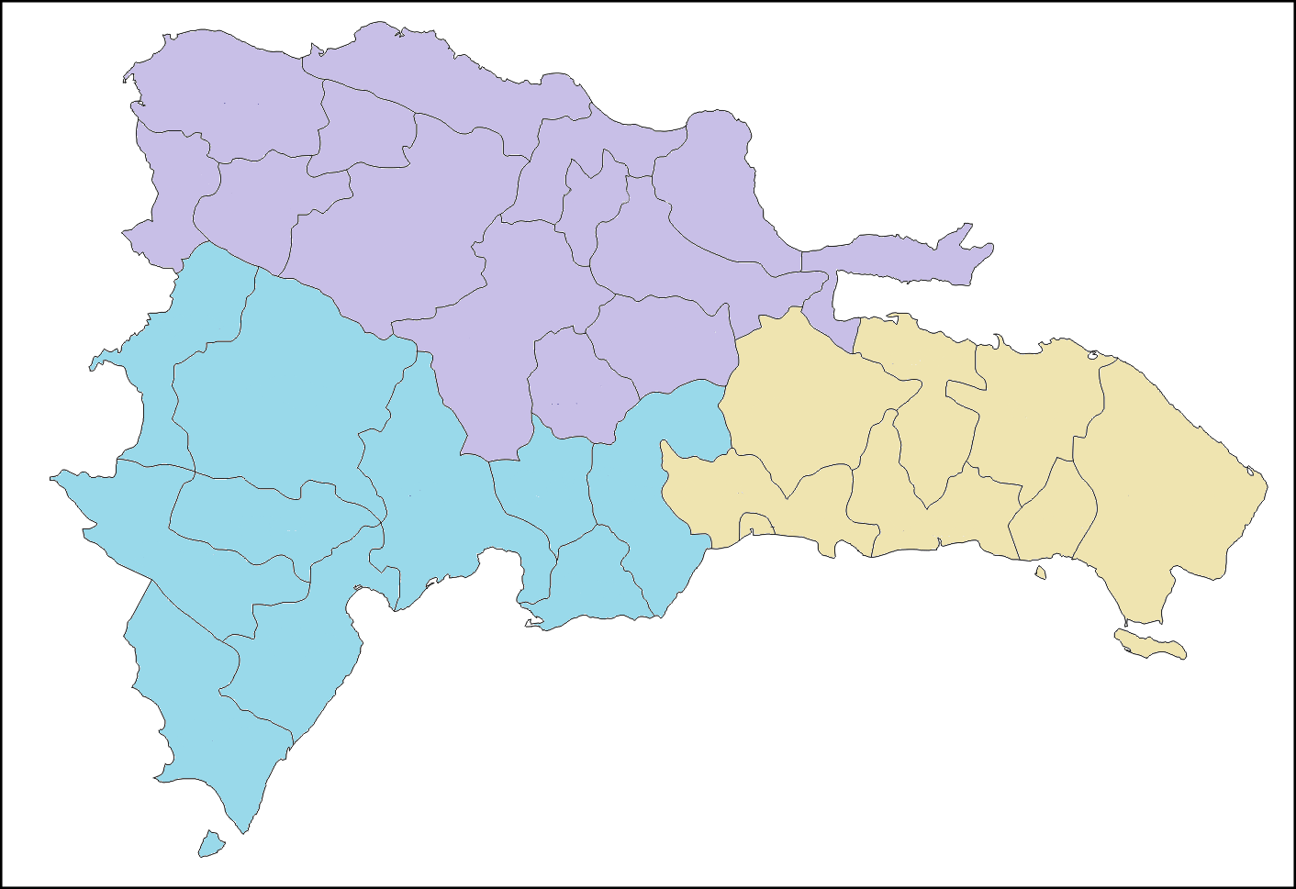

8 CEP

198 CEP
1 CEP

DIRECCIÓN GENERAL DE ÉTICA E INTEGRIDAD GUBERNAMENTAL
"Año del Desarrollo Agroforestal"

PORCENTAJE DE COMISIONES DE ÉTICA PÚBLICA (CEP) CONFORMADAS POR MACROREGIÓN DEL JULIO A SEPTIEMBRE 2017

